Hárok1
RNDr. Marta Megyesiová
Veľké čísla vo vesmíre

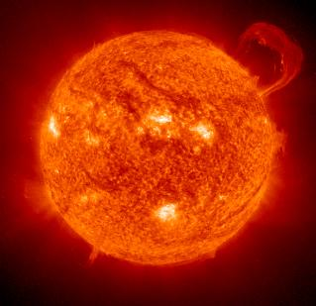
 | 1. Slnko je našou najbližšou hviezdou.
 | Najbližšie je naša Zem k Slnku v perihéliu - 147 097 000 km.
 | Najďalej v apohéliu - 152 099 000 km. Urči rozdiel.
 |  |  |  |  | 0

 | 2. Planéta Merkúr je najrýchlejšou planétou Slnečnej sústavy.
 | Rýchlosť jej pohybu v km/h je: 86 . 2 000 + 332 = |  |  |  | 0

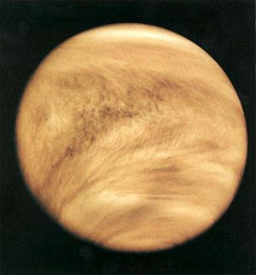
 | 3. Vzdialenosť medzi Zemou a Vanušou sa veľmi mení.
 | Najmenšia je 40 miliónov km a najväčšia viac ako 6-krát väčšia.
 | Zapíš číslom najväčšiu vzdialenosť: |  |  |  | 0

 | 4. Astronómovia, ktorí sledujú záhadné energetické
 | vzplanutia nazývané záblesky gama žiarenia, oznámili, že urobili
 | zábery najvzdialenejšieho zachyteného objektu vo vesmíre -"škvrny"
 | vzdialenej od Zeme 13 miliárd svetelných rokov.
 | Zapíš číslom: |  |  |  | 0
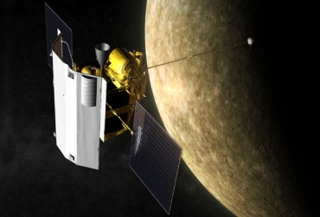
 | 5. Druhý prelet americkej vesmírnej sondy
 | MESSENGER nad planétou Merkúr v októbri 2008 ukázal,
 | že najmenšia planéta našej slnečnej sústavy je omnoho
 | aktívnejšia ako sa predpokladalo. Kamery sondy zaznamenali detaily obrovského
 | 692-kilometrového krátera, ktorý vznikol pred asi 3 miliardami 900 miliónmi rokov.
 | Zapíš vek číslom: |  |  |  | 0
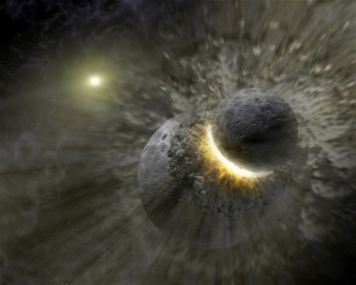
 | 6. Vesmírne kolízie nie sú ničím výnimočným.
 | Astronómovia vypočítali, kedy by k podobnej zrážke mohlo
 | dôjsť aj v našej Slnečnej sústave. A zrazí sa Zem so svojím
 | susedom - Marsom. Možno. Kedy?
 | Výsledok v rokoch dostaneš, ak vynásobíš milión tisíckou:
 |  |  |  |  | 0

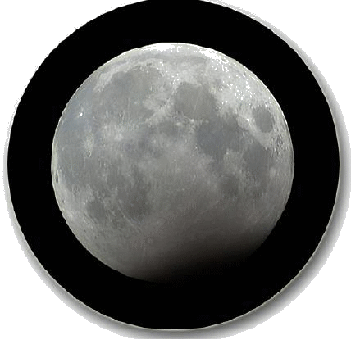
 | 7. Rok 2009 bol rokom astronómie a zakončí sa malým vesmírným
 | divadlom. Na Silvestra - 31.12.2009 bude čiastočné zatmenie
 | Mesiaca. Bude pozorované aj u nás od 19:53 do 20:53 hodiny.
 | Koľko sekúnd uplynie od jeho ukončenia po Nový rok?
 |  |  |  |  | 0

 |  | Hodnotenie: | Môžeš získať: | 7
 |  |  | Podarilo sa ti: | 0
 |  |  | Úspešnosť: | 0%
 |  |  | ZNÁMKA: | 5 | www.magazinatlas.sk

